상품제안서
[독판인쇄]각티슈 270매 미용티슈 | 상품코드: F25908

 |  |  |  |  |  |  | 02-412-0044 | www.easy1.co.kr
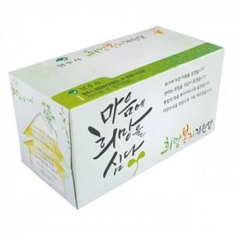

【상세/제작정보】 | 인쇄 및 번들 포장 별도 문의

【인쇄/포장옵션】 | / 포장불가능

【공급단가】 | 수량 | 500~ | 1,000~ | 3,000~ | 5,000~ | 10,000~
*VAT별도 | 단가 | 1,880원 | 1,850원 | 1,810원 | 1,740원 | 1,660원

【상품 URL】 | https://easy1.co.kr:443/src/goods_detail.php?gdno=25908

